关系图
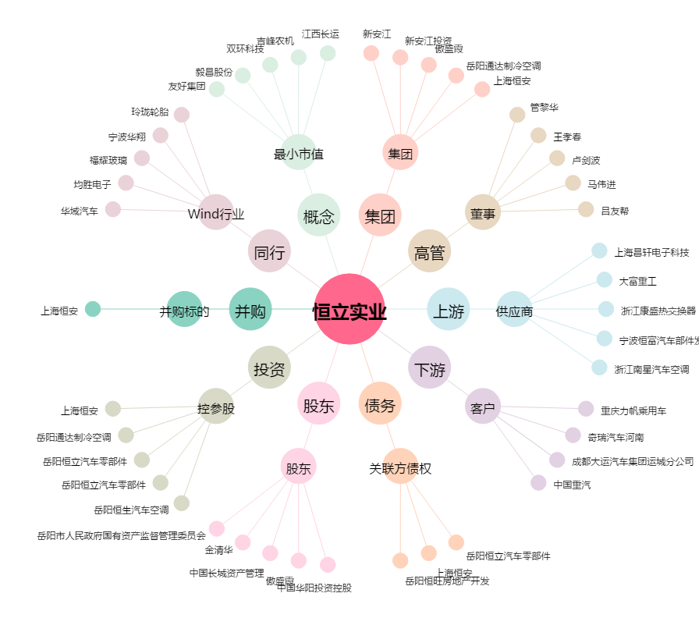
恒立实业[000622.SZ] - 关系概览图

